Лист1
Расчет энергетики маховика |  |  |  |  |  | Расчет мощности рекуперации |  |  |  |  |  |  |  |  |  |  |  | Расчёт ЭДС
Исходные данные | Ввод данных |  | Расчётные данные |  |  |  | Ввод данных |  |  |  |  |  |  |  |  |  |  |  | Ввод данных:
Плотность (кг/м³) | 7000 |  | Объём (м³) | 0.011 |  |  | W(Дж) | 19327.202919 |  |  |  |  |  |  |  |  |  |  | B, Тл
Радиус 1 внеш (м) | 0.25 |  | Масса(кг) | 79.37 |  |  | t (с) | 3600 |  |  |  |  |  |  |  |  |  |  | l, Тл
Радиус 2 внут (м) | 0.1625 |  | Энергия | 19327.20 |  |  | Вывод P: | 0.0053686674776 |  |  |  |  |  |  |  |  |  |  | v, м/с
Высота (м) | 0.1 |  |  | (Дж) |  |  |  |  |  |  |  |  |  |  |  |  |  | r окружности генерации, м
Частота вращ (об/мин) | 1000 |  | Для своего I | 5477.56 |  | где: P - мощность рекуператора (кВт), W - собираемая энергия (Дж), t - время (с) |  |  |  |  |  |  |  |  |  |  |  | частота вращения, об/мин
Вспомогательные данные |  | Свой I | 1
Момент инерции | 3.53
Угловая скорость | 104.66666667 |  |  |  |  |  |  |  |  |  |  | Расчет генератора через ЭДС |  |  |  |  |  | Диаметр окружности генерации, м |  | 0.18
 |  |  |  |  |  |  |  |  |  |  |  |  |  | Ввод данных |  |  |  | Длина окружности генерации, м |  | 0.56548656
Расчет рабочей частоты вращения маховика на рекуперацию |  |  |  |  | Расчет генератора |  |  |  |  |  |  |  |  | n, об/мин | 3000 | Доп. Данные
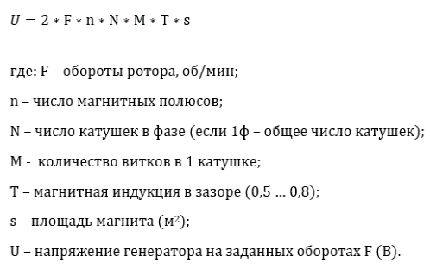
 | Ввод данных |  |  |  |  |  |  | Ввод данных |  |  |  |  |  | D, м | 0.6 | ω, рад/с | 314
 | Момент инерции | 0.03 |  |  |  |  |  | Обороты ротора F (об/мин) |  | 2100 |  |  |  | B, Тл | 0.8 | V, м/с | 94.24
 | W (Дж) | 14467.21 |  |  |  |  |  | Число магнитных полюсов n |  | 12 |  |  |  | L, м | 0.04
 | Вывод n (об/мин) : | 9994.98 |  |  |  |  |  | Число катушек генератора N |  | 9 |  | Вывод E, В | 3.02 | (U в 1 витке)
 |  |  |  |  |  |  |  | Число витков в катушке M |  | 120
где: W - энергия маховика (=мощность рекуператора), Iр - момент инерции отн. оси вращ. |  |  |  |  |  |  |  | Площадь магнита (м2) |  | 0.0006 | "звезда" | Умножим напряжение одного витка на количество витков и количество катушек
 |  |  |  |  |  |  |  | Вывод U (В) : |  | 353.81 | 601.47
 |  |  |  |  | Полученное напряжение U необходимо разделить на полное сопротивление генератора R, которое вычисляется следующим образом: |  |  |  |  |  |  | Количество витков в 1 катушке |  | 120
 |  |  |  |  |  |  |  |  |  |  |  | Количество катушек генератора |  | 1
Вспомагательные преобразования |  |  |  |  | 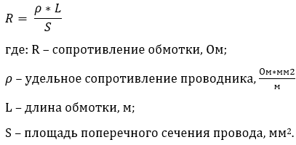 |  |  | Ввод данных |  |  |  | Полученное расчетное значение напряжения, В |  |  | 361.90
 |  |  |  |  |  |  |  | Удельное сопротивление ρ |  | 0.0175
Габариты магнитов в S (из мм в м2) |  |  |  |  |  |  |  | Длина обмотки L |  | 156.6
Длина, мм | 30 |  |  |  |  |  |  | Площадь поперечного сечения S |  | 1
Ширина, мм | 20 |  |  |  |  |  |  | Вывод R (Ом) : |  | 2.74 | 5.21
Вывод площади S в м2 : | 0.0006
 |  |  |  |  | Полученное сопротивление R будет обозначаться как Rг и использоваться для расчёта силы тока генератора по следующей формуле:
Диаметр поперечного сечения в S (мм в мм2)
Диаметр поперечного сечения, мм | 1 |  |  |  |  |  |  | Ввод данных :
Вывод S провода, мм2 | 0.79 |  |  |  |  |  |  | Напряжение генератора Uг (В) |  | 353.808
 |  |  |  |  |  |  |  | Напряжение потребителя Uп (В) |  | 60
 |  |  |  |  |  |  |  | Вывод I (А) : |  | 107.21 | 103.99
 |  |  |  |  | Или, умножив I на Uг, получим мощность в Вт: |  |  |  | 37931.63 |  | 62547.57

